３.詳細地図とカギの授受方法【重要】
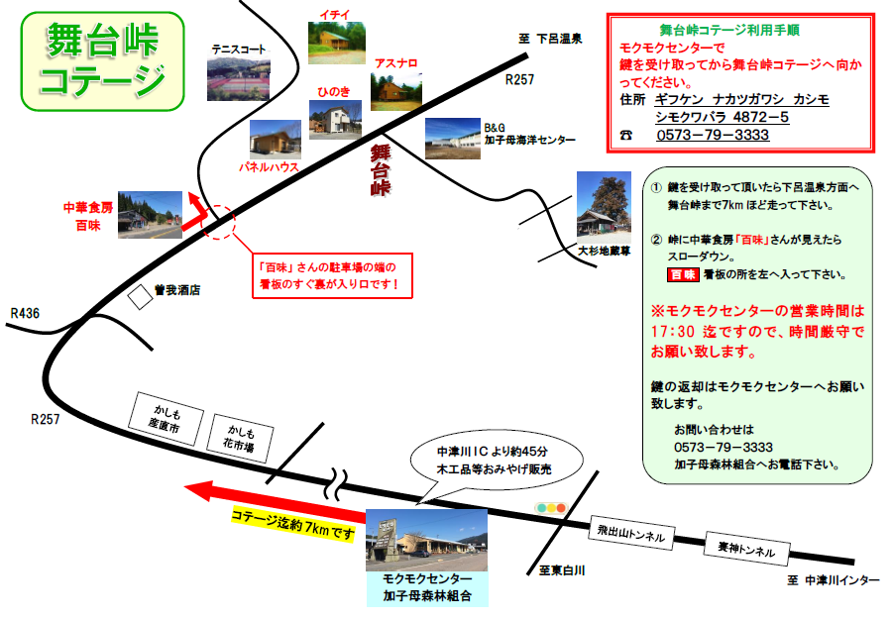

４.アスナロ、イチイ室内
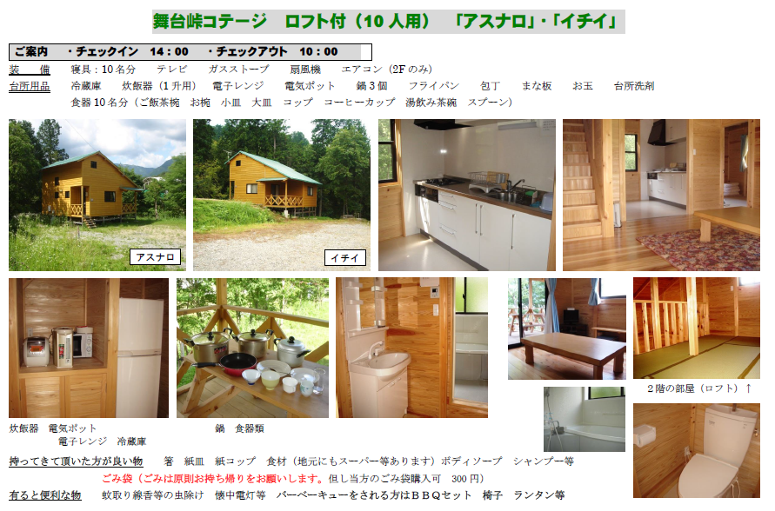

5．パネルハウス室内
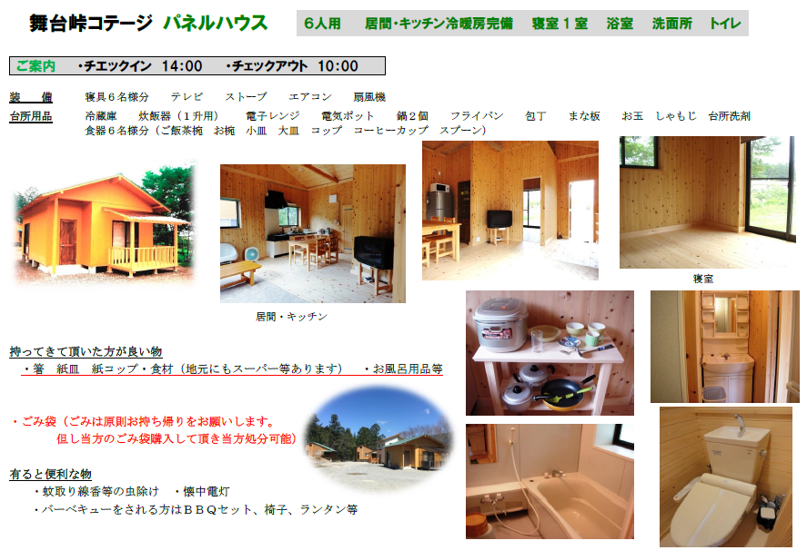

申込書
かしもコテージをご予約いただきありがとうございます。
先にお電話にてご予約をお願いいたします。
お電話にてご予約が確定しましたら、申込書のご提出をお願いいたします。
【申請～当日までの流れ①】イントラマートへ自身のIDでログインできる方
①申込書を電子申請(イントラマート)でご提出をお願いいたします。
②内容を確認しましたら、メールにて返信いたします。
③提出していただいた申込書は控えとして印刷または画像(スマホ)にてお手元にお願いいたします。
各シートの補足案内も必要に応じて、各自で印刷をお願いいたします。(カギの授受方法は重要です)
※申込書兼利用券+補足案内を社内便で送付するのは廃止いたしました。
【申請～当日までの流れ②】イントラマートへ自身のIDでログインできない方
①申込書をFAXでご提出をお願いいたします。(内線：819-1919、外線：0565-74-1919)
②内容を確認しましたら連絡先に受付完了のご連絡をいたします。
③提出していただいた申込書は控えとして印刷または画像(スマホ)にてお手元にお願いいたします。
各シートの案内も必要に応じて、各自で印刷をお願いいたします。
※申込書兼利用券+補足案内を社内便で送付するのは廃止いたしました。
よろしくお願いいたします。

カフェテリアプランの旅行費申請を希望される方は、ご利用後に保養所受付窓口へご連絡ください。
エビデンスを発行いたします。

【かしもコテージの案内をご確認ください】
・シートの１～５を必ずご確認ください。
・必要に応じて、各自で印刷をお願いいたします。

か し も コ テ ー ジ 利 用 申 込 書

 | ※利用日の10日前までに、TBｺｰﾎﾟﾚｰﾄｻｰﾋﾞｽ㈱へ申込書を提出してください。 |  |  |  |  |  |  |  |  |  |  |  |  |  |  |  |  |  |  |  |  | ※太枠内のみご記入ください。
申込日 |  |  | 2026-03-23 |  |  |  |  | (月) |  |  |  |  | 工場名
従業員番号 |  |  |  |  |  |  |  |  |  |  |  |  | 部 署 名
氏 名 |  |  |  |  |  |  |  |  |  |  |  |  | 内線または外線

 |  |  |  |  |  |  |  |  |  |  |  |  |  | C/I |  |  |  |  |  |  | C/O
一般 |  |  | 利 用 日 |  |  |  | 2026-03-23 |  |  |  |  |  |  |  | 時 | ～ | 2026-03-24 |  |  |  |  |  | 時
業務 |  |  | 利 用 棟 |  |  |  |  | アスナロ（定員10名） |  |  |  |  |  |  | イチイ（定員10名） |  |  |  |  | パネルハウス（定員６名）
宿泊 |  |  | 利 用 者 名 簿 | 利 用 者 名 |  |  |  |  |  |  | 年 齢 |  |  | 性 別 |  | 利用区分 |  |  | 携 帯 番 号 ※代表者は必ずご記入下さい
 |  |  |  | 1
14:00:00 |  |  |  | 2
～ |  |  |  | 3
翌10：00 |  |  |  | 4
 |  |  |  | 5

日帰り |  |  |  | 6
14:00:00 |  |  |  | 7
～ |  |  |  | 8
17:00:00 |  |  |  | 9
 |  |  |  | 10
利 用 区 分 |  |  |  | ① 社 員 ② 社 員 家 族 ③ 一 般 |  |  |  |  |  |  |  |  |  |  |  |  |  | ※上記にご記入下さい。 |  |  | 利 用 料
利 用 料 |  |  |  | 宿 泊 （1棟） ￥5,500 |  |  |  |  |  |  |  |  | 日 帰 り （1棟） ￥2,200 |  |  |  |  |  |  |  |  |  |  | 円

【お支払方法】 |  |  |  |  |  |  |  |  | 【カフェテリアプラン 旅費申請用のエビデンス発行について】
給与天引き |  | ご利用月の翌月20日の 給与天引きになります。 |  |  |  |  |  |  | カフェテリアプランの「随時申請」旅行費用補助、または「積立」旅行で 申請される方は、ご利用後に保養所受付窓口へご連絡お願いいたします。 エビデンスを発行いたします。

※キャンセル料は利用日の7日前までです。7日を過ぎると利用料は返金致しません。
※『かしもコテージ利用にあたってのお願い』をよく読み、マナーを守ってご利用ください。

申込書提出先 |  |  |  |  |  |  |  |  |  | 現地連絡先
〒473-0902 豊田市大林町8丁目54番 |  |  |  |  |  |  |  |  |  | 〒508-0421 岐阜県中津川市加子母4872-5
ＴＥＬ：0565-74-1187 |  |  |  |  | 内線：819-1011 |  |  |  |  | ＴＥＬ：0573-79-3333
ＦＡＸ：0565-74-1919 |  |  |  |  | ＦＡＸ：819-1919 |  |  |  |  | 加子母森林組合
TBコ-ポレ-トサ-ビス㈱ 担当：新實(ﾆｲﾐ) |  |  |  |  |  |  |  |  |  | （モクモクセンタ-） 担当：伊藤

【予約完了について】
・内容確認後、予約受付完了メールを送信いたします。(その際申込書に押印等はありませんのでご了承ください)

*ＴＢコーポレートサービス 記入欄*

申込書受領日 |  |  | ／ |  |  | 受付完了連絡日 | ／ |  |  |  |  | 現地ＦＡＸ日 |  |  | ／

～ ご 案 内 ～
受付時間内にモクモクセンターへ立寄り、利用申込書を提出し、鍵を受け取って下さい。
受付時間 ： チェックイン→「 13 ： 30 ～ 17 ： 00 」 ・ チェックアウト→「 翌 日 08 ： 00 ～ 10 ： 30 」
(改訂2023年5月)

